종합
SPC 및 공정능력 연구 보고서
AIAG / VDA SPC Harmonized Standard — Process Capability Study
▣ 자동 판정 요약
공정: 안정 |  | 정규성: 정규 |  | 공정능력: 충분 | 관리도: 가능
우선 조치: 데이터 재수집

1. 공정명 | 조립공정 |  | 지표 | 값
2. 설비/라인 | Line-01 |  | USL | 10.5
3. 품목 | PART-A001 |  | LSL | 9.5
데이터 출처 | mes_data.xlsx, qms_data.xlsx |  | Mean | 10.032450
4. 특성(검사항목) | 외경 |  | Std(within) | 0.076298
5. USL | 10.5 |  | Std(overall) | 0.075532
6. LSL | 9.5 |  | Cp | 2.1844
7. 표본수 | 20 |  | Cpk | 2.0426
8. Subgroup 크기 | 5 |  | Pp | 2.2066
9. 관리도 유형 | X-bar S |  | Ppk | 2.0634
10. 분석일시 | 2026-06-09 17:42 |  | 예상 PPM | 0.00
15. 정규성 검정 | Shapiro-Wilk, p=0.8701 |  | P% > USL | 0.0000%
16. 정규성 판정 | 정규 |  | P% < LSL | 0.0000%
17. 관리상태 | 관리內
18. 채취 방식 | 일자·LOT·교대 블록 랜덤

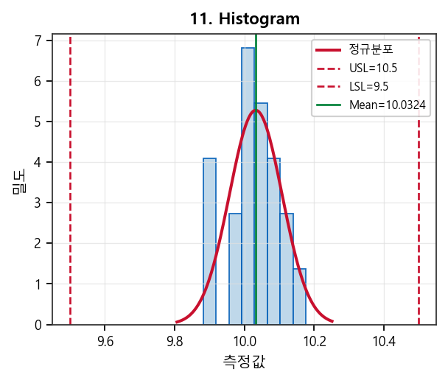
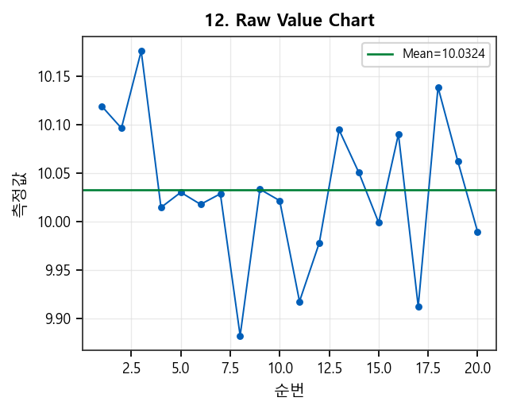

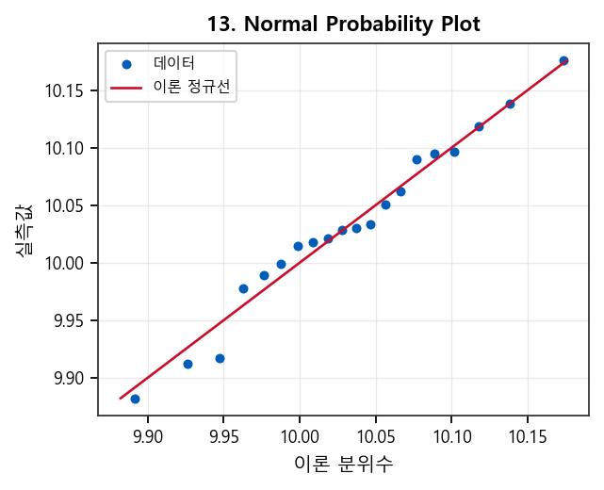
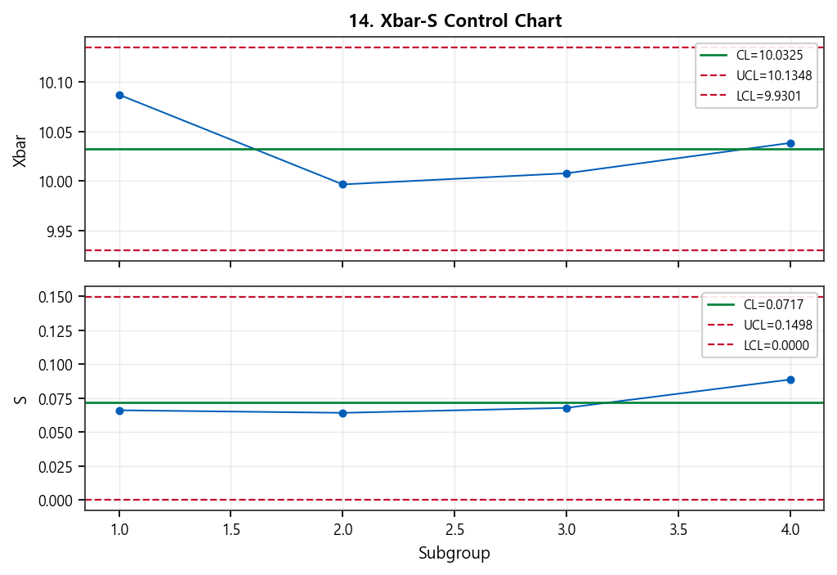

20. Conclusions / Recommendations (차트별 품질 전문가 점검)
【종합 판정】 4종 차트(히스토그램·Raw·정규확률도·Xbar-S Control Chart) 통합 검토. 요약 플래그: Cpk 양호. 표본 n=20, 관리도=X-bar S. 아래는 차트별 주의·점검·권고입니다. ■ 11. Histogram (히스토그램) [OK] ※ 점검 항목 · USL/LSL 대비 분포 폭·위치: 규격 내 집중 vs 양끝·한쪽 쏠림 · 정규분포 곡선 대비 실제 막대: 꼬리 두께, 다봉(혼합 공정), 절단(측정 한계·반올림) · 히스토그램 bin 수에 따른 형상 왜곡 여부(표본수 대비 bin 과다/과소) · 평균선·규격한계와 피크 위치 일치 여부(목표값 대비 편향) ■ 12. Raw Value Chart (개별값 시계열) [주의] ※ 주의·해석 · 순번 대비 하락 추세(기울기/σ 정규화≈-0.70) — 공구 마모·온도·원료 등 시간 요인 의심 ※ 점검 항목 · 시간·순번 방향 패턴: 상승/하락/주기(사이클)·계단 변화(조건 변경) · 단발 스파이크 vs 연속 밴드 이탈(특별원인 vs 공통원인 후보) · 측정 시스템·센서·영점 드리프트, 샘플링 누락/중복 · 관리도 OOC 시점과 Raw 차트 위치 일치 여부 ※ 권고 조치 · OOC·급변 순번의 작업조건·LOT·설비 이력과 교차 검증 · 추세 지속 시 예방보전·공정 파라미터 재튜닝 후 재채취 ■ 13. Normal Probability Plot (정규확률도) [OK] ※ 주의·해석 · Shapiro-Wilk p-value=0.8701 (정규), NPP 적합 R²≈0.977 ※ 점검 항목 · S자·곡선: 왜도 / 양 끝 동시 이탈: 첨도·이상치 · 하단·상단 꼬리만 벗어남: 측정 한계·절단·혼합 집단 · 이론 직선 대비 체계적 곡률: 변환(로그·Box-Cox) 필요 여부 · 히스토그램·정규성 검정 결과와 삼각 교차 확인 ■ 14. Xbar-S Control Chart [OK] ※ 주의·해석 · 관리한계 내 — 현 표본·기간 기준 통계적 관리 상태(특별원인 신호 없음) ※ 점검 항목 · Subgroup n=5: 부군 내 연속성·동일 LOT/조건 유지 여부(채취 규칙 준수) · Xbar 이탈 + R/S 정상: 평균 이동(위치) / R·S 이탈 + Xbar 정상: 변동 증가 분리 해석 · Western Electric: 3σ 초과, 2σ 구간 2/3 연속, 7연속 증가·감소, 7연속 한쪽(규칙 1~4) 육안 점검 · R/S 하한(LCL) 근접: 측정 분해능·반올림·데이터 스택킹 의심 ※ 권고 조치 · 현 상태 유지 시에도 정기적 관리도 갱신·관리한계 재계산(공정 변경 시) ■ 종합 우선 조치 1. 현 데이터 기준 특이 신호 없음 — 정기 모니터링·관리한계 유지 【자동 판정 요약】 공정상태: 안정 정규성: 정규 공정능력: 충분 관리용 관리도 적용: 가능 우선 조치: 데이터 재수집 【회사 기준 판정 근거 (Decision Log)】 · [DATA_MIN_GROUPS] subgroup count=4 < minimum 25 -> interpretation reliability reduced · [STAGE_CAPABILITY] stage=mass_production -> CpCpk rule applied (threshold width=1.33, center=1.33) · [CAPABILITY_SUFFICIENT] Cpk>=1.33 -> maintain and monitor 【SPC 전문가 해석】 ▶ 경영진 요약: 해석용 관리도 기준으로 공정이 통계적 안정 상태로 판단됩니다. 특별원인 신호가 뚜렷하지 않으므로 현 관리한계선을 유지하며 정기 모니터링을 권장합니다. 공정능력 지수가 내부 기준을 충족합니다. 현재 수준을 유지하면서 추이 모니터링과 정기 재평가를 수행하십시오. ▶ 실무 해석: 현재 데이터에서는 특별한 이상 신호가 없습니

